Sheet1
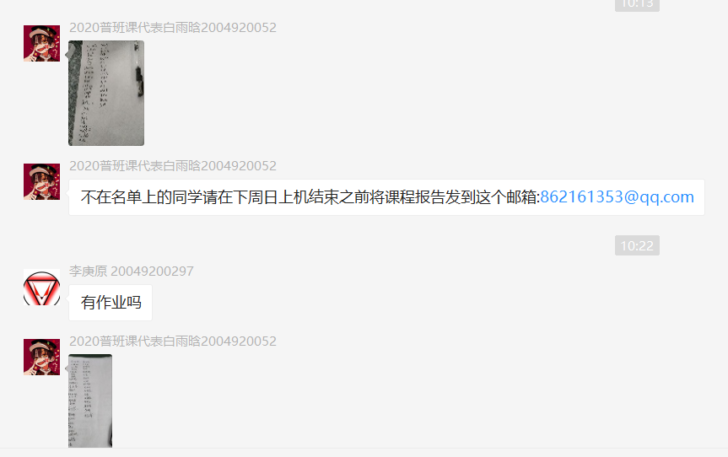
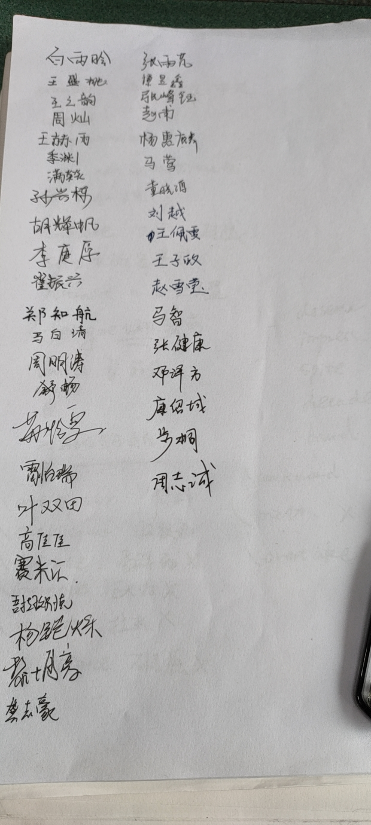
学号 | 姓名 | 班级 | 总成绩 | 提交数 | 正确数 | 总时间 | 平时成绩扣分
20049200492 | 马晨阳 | CS006001018 | 600 | 12 | 6 | 2355 | 0.5
20049200149 | 周陈杰 | CS006001X05 | 600 | 21 | 6 | 3154 | 0.5
20049200318 | 张雨芃 | CS006001018 | 500 | 7 | 5 | 1055 | 0.5
20049200304 | 廖泽湘 | CS006001018 | 500 | 31 | 5 | 2626 | 0.5
20049200533 | 张超 | CS006001018 | 500 | 8 | 5 | 4558 | 0.5
20049200359 | 叶双田 | CS006001018 | 400 | 10 | 4 | 539 | 0.5
20049200290 | 余奕承 | CS006001018 | 200 | 11 | 2 | 394 | 0.5
20049200380 | 李艺 | CS006001018 | 0 | 1 | 0 | 0 | 1
19040500120 | 吉皓哲 | CS006001018 | 0 | 0 | 0 | 0 | 1
20049200526 | 杨轶 | CS006001018 | 0 | 0 | 0 | 0 | 请假
20040130001 | 汪沛理 | CS006001018 | 0 | 0 | 0 | 0 | 1

第1次上机2020.10.12 8:00 --23:59未完成上机任务的学生统计。满分700分

